关系图
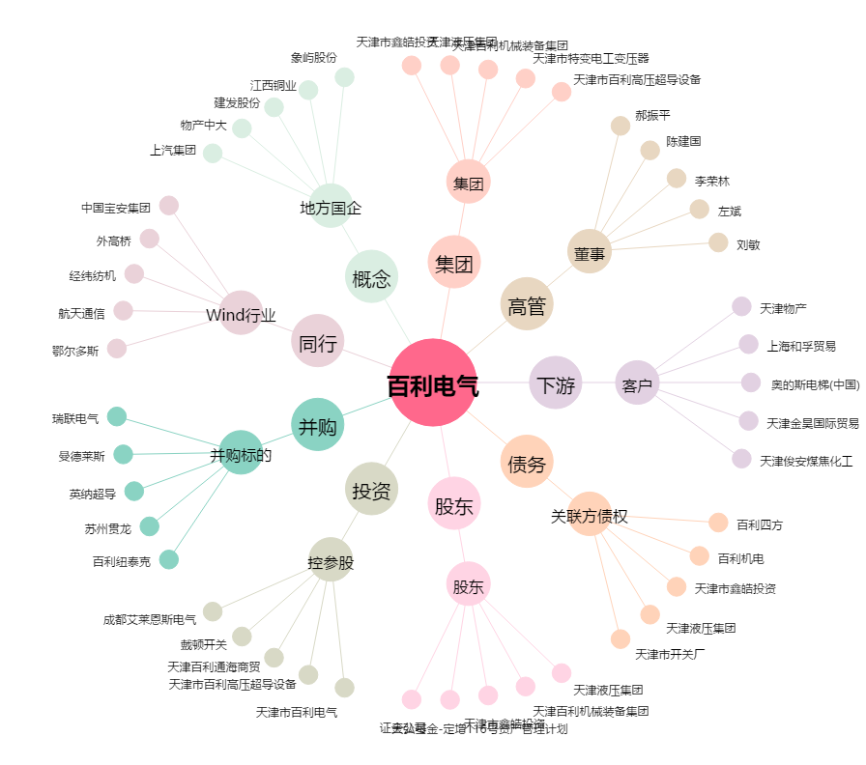
百利电气[600468.SH] - 关系概览图

